总体概览
[个人拾取宝箱]总体概览

一、个人拾取宝箱与观景点概述
个人宝箱区别于公共可重复拾取宝箱，个人宝箱是为了吸引玩家探索地图而专门设置的只对玩家个人可见的特殊宝箱。宝箱刷新位置固定，每个人只能拾取一次，拾取后宝箱不可以再次拾取。宝箱掉落内容相对比较稀有。 |  |  |  |  | 配置,哪些地方会生成只能采一次的宝箱配置,且针对个人,数据存放到玩家身上,采集过的，服务器重启后不会再生成或者可以生成但是采集状态是已采集
观景点是在地图上特点地点放置的NPC（物件），同样针对个人显示。交互后可以得到特定物品，并且NPC（物件）在交互后消失。 |  |  | 也是采集物,不是npc

二、个人宝箱需求

1.配置方式和传统宝箱配置方式相同。
2.宝箱仅对每个玩家自己可见，每个角色只能看到自己的宝箱是否存在，是否打开。
3.宝箱已开启数量和未开启数量在对应的成就界面有明确展示。（如图示） | 成就任务
4.当前地图的宝箱全部开启后，会获得成就对应奖励。
5.宝箱开启后不消失，呈现打开状态在原位置，交互过一次取得奖励的玩家不可以在与之交互。 | 不销毁,让客户端自己判断是3类型的,同时服务端不销毁 |  |  | 服务器重启的时候依旧需要创建所有的宝箱,只是需要更新对应的采集次数 |  | 所以对应位置id的采集物的采集次数需要持久化
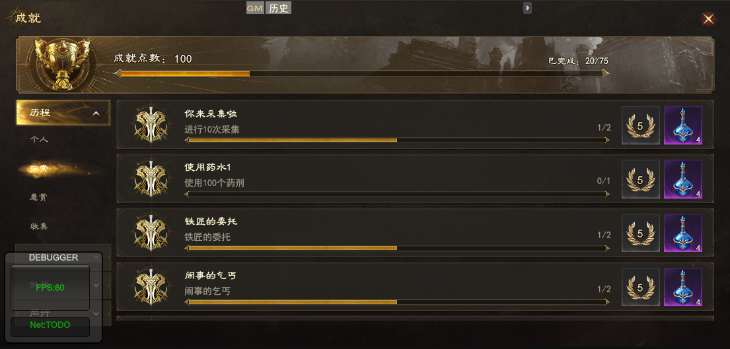

同心村的宝物猎人
搜集同心村全部宝箱
0/10

三、个人宝箱布置方式
个人宝箱主要用来引导玩家探索场景的非自动寻路可达区域和非主线经过区域。故不布置在主线和可寻路的区域内。
每张地图根据尺寸布置8-15个宝箱，宝箱数量根据地图面积大小而定。
个人宝箱主要布置在野外地图，副本内，试炼峰内，混沌回廊内不可以布置。 |  | 即只在大世界
四、个人宝箱配置
在NPC数据表中的采集物类型中，增加新的采集物类型3——采集后模型还在，但不可以重复采集 |  | 新采集类型

宝箱在NPC表中单独列出一个特殊类型的采集物——3（特殊类）
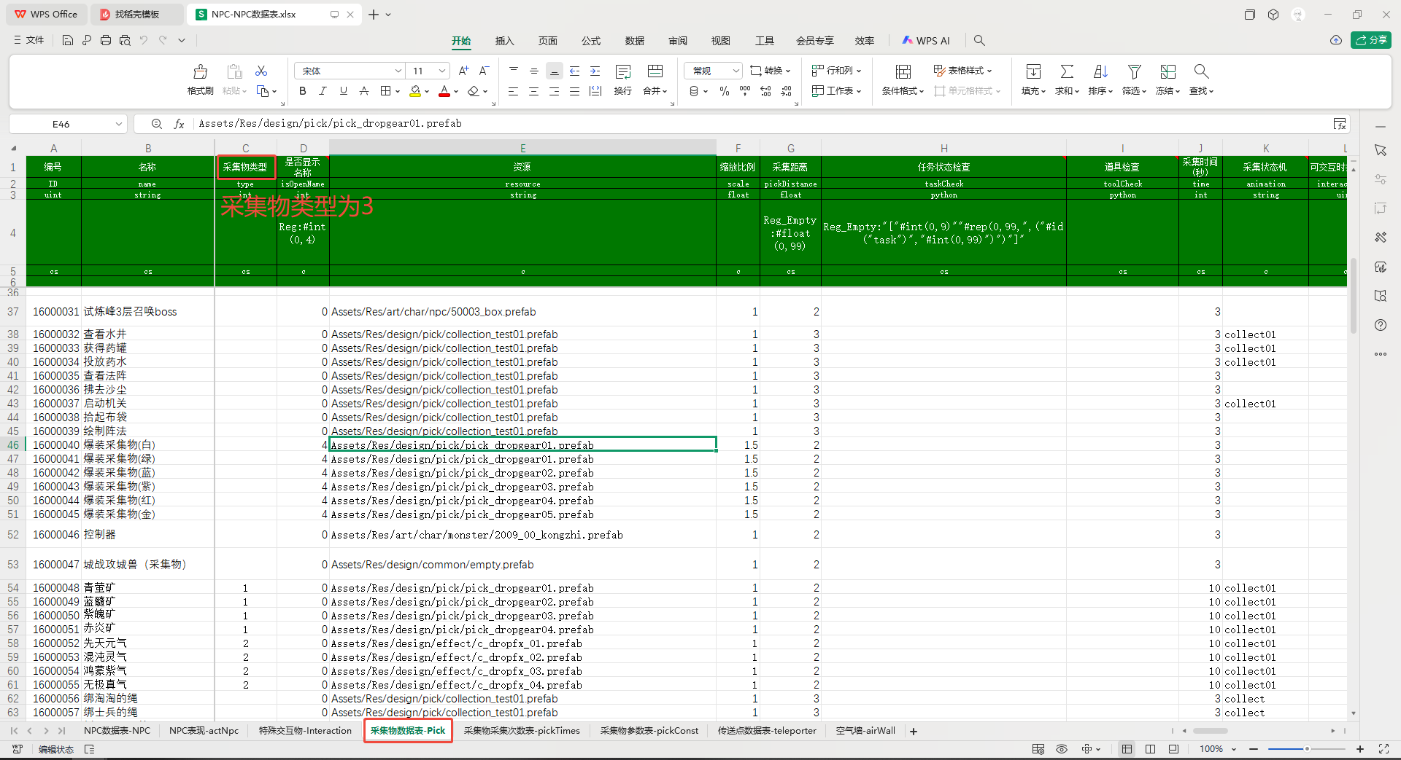

五、观景点需求

1.配置方式和传统宝箱配置方式相同。
2.观景点仅对每个玩家自己可见，每个角色只能看到自己的观景点是否存在，是否已经探索过
3.观景点解锁数量和未解锁数量在对应的成就界面有明确展示。（如图示） | 成就任务
4.当前地图的观景点全部开启后，会获得成就对应奖励。
5.观景点开启后消失 | 会消失

同心村打卡
探索同心村全部观景点
0/5

六、观景点布置方式
观景点主要用来引导玩家探索地图场景，感受地图设计要点。
每张地图根据尺寸布置2-5个观景点，观景点数量由地图尺寸大小确定
观景点主要布置在野外地图，副本内，试炼峰内，混沌回廊内不可以布置。 |  | 即只在大世界

七、观景点配置
观景点在NPC中为采集物类型为0，采集次数为1

